Hoja1
Avvisi Audiovisuales


Colonia Víctor F Ardon casa 6 Bloque D
Tegucigalpa M.D.C, Teléfono: 32490824
Correo. avvisiaudio@gmail.com RTN 08011996068335

COTIZACION DE SERVICIOS
 |  |  |  |  | Cotizacion N°
 |  |  |  |  | 2025-186

Avvisi Audiovisuales cuenta con gran experiencia en eventos de salón, publicidad y Marketing por lo cual se les dará una cotización puntual de los servicios requeridos.

Cliente |  | LAPCO | Ejecutivo de Venta | Eufemio Martinez
Lugar del Evento |  | San Pedro Sula | RTN
Fecha Emitida | Tiempo | Fecha Cotizada | Tipo de evento |  | N° Invitados
2024-07-11 | 1 dia | 12 de Agosto | Evento de Marca |  | 300
Cantidad | Dias | Descripción |  | Unidad | Total
1 | 1 | Pantalla de 18 x 4 metros |  | L144,000.00 | L144,000.00
1 | 1 | Podio de acrilico con logo |  | L2,500.00 | L2,500.00
1 | 1 | Microfono cuello de ganzo |  | L500.00 | L500.00
2 | 1 | Microfono de mano shure SM58 |  | L500.00 | L1,000.00
1 | 1 | Tarima de 18 x 4 metros x 50 en negro |  | L14,000.00 | L14,000.00
8 | 1 | Iluminacion led |  | L350.00 | L2,800.00
1 | 1 | Audio Profesional JBL PRX 825 para 300 peronas |  | L10,300.00 | L10,300.00
1 | 1 | Consola digital |  | L2,500.00 | L2,500.00
7 | 1 | Pantalla 2.5 x 2 metros |  | L8,000.00 | L56,000.00
1 | 1 | Tombola de acrilico |  | L2,500.00 | L2,500.00
1 | 1 | Fotografo y circuito cerrado |  | L12,000.00 | L12,000.00
 |  |  |  |  | L-
 |  |  |  |  | L-
TIEMPO DE MANTENIMIENTO DE OFERTA: 30 DÍAS
1) El uso del equipo dependerá del montaje a realizar según las especificaciones del
cliente tomando en cuenta lugar, número de personas y duración.
2) La siguiente es una descripción de algunos servicios dentro del presupuesto:
resupuesto, personal de staff, presupuesto de operación, impuestos y permisos del montaje.
3) Los precios en esta cotización están sujetos a cambios según la logística que se maneje por parte de la organización de la actividad. El 50% del adelanto antes del evento y el 50% faltante terminado el sound check y el montaje o una cantidad acordada entre las partes.
4) El caso de que se cancele el evento se tendrá que dar un aviso 4 das antes para la devolución del dinero.
5) Cualquier daño al equipo causado por los invitados o participantes del evento, se reconocerá un porcentaje del valor del mismo según la gravedad del caso.
6) Si surge alguna consulta puede comunicarse al 32490824 y visitar nuestra página de Facebook https://www.facebook.com/Avvisicorporation/
 |  |  |  | Sub Total | L248,100.00
 |  |  |  | ISV 15 % | L37,215.00
 |  |  |  | Sub Total | L285,315.00

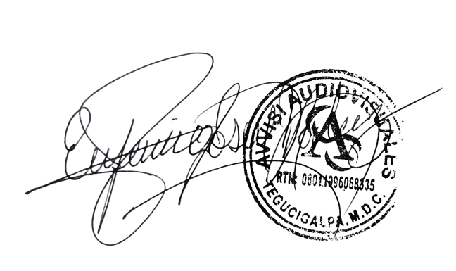

______________________________ Lic. Eufemio Josue Martinez Galo
Avvisi Audiovisuales
______________________________
Representante

